Impfstoffe Übersicht
siehe: https://www.medrxiv.org/content/10.1101/2020.12.16.20248359v1.full.pdf

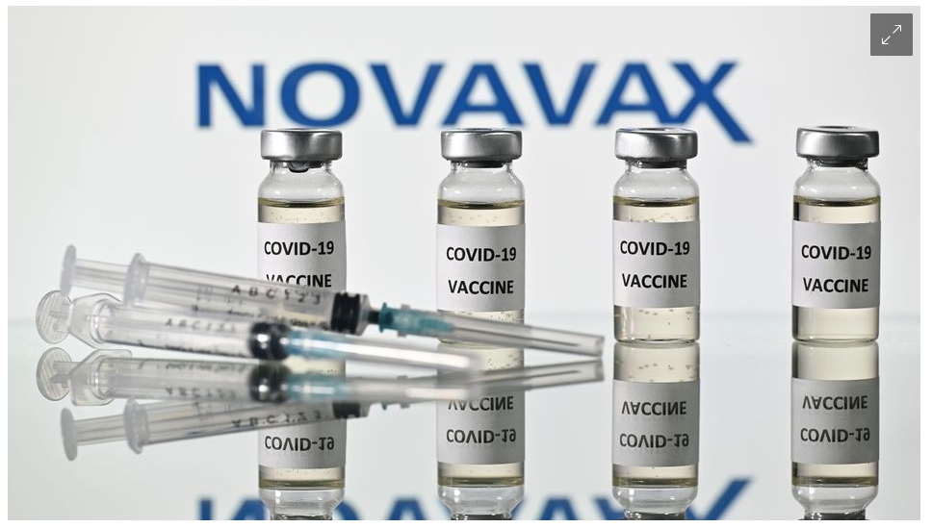
Novavax (6, 56) 15000 89.30% (75.13, 95.40)
siehe: https://www.spiegel.de/wissenschaft/medizin/coronavirus-novavax-gibt-impfstoff-wirksamkeit-gegen-covid-19-mit-fast-90-prozent-an-a-49386290-5240-4aed-9d10-516c2386aa8b?sara_ecid=soci_upd_wbMbjhOSvViISjc8RPU89NcCvtlFcJ

Phi-Korrelation Lösung
Biontech-Pfizer
Vermutung: Die Impfung schützt vor Covid. --> Es gibt einen negativen Zusammenhang zwischen Impfung und Covidfällen.
statistische Hypothesen: H1: rho < 0; H0: rho >= 0

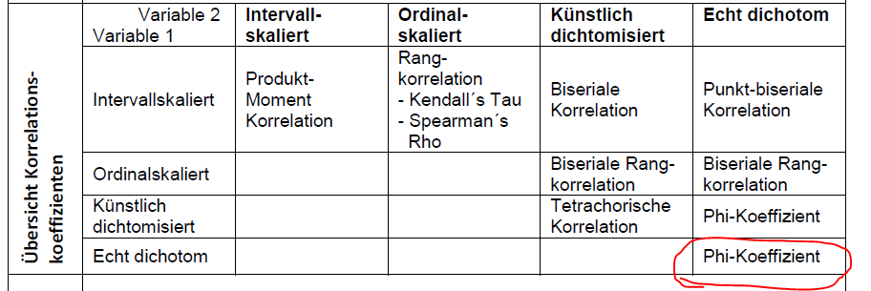
 | Covid | kein Covid | Randsumme
Impfgruppe | 8 | 21492 | 21500
Placebogruppe | 162 | 21338 | 21500
Randsumme | 170 | 42830 | 43000

Korrelation Phi | Fisher Z-Werte der Korrelation | Empirischer z-Wert | p-Wert | Entscheidung SH
-0.057 | -0.057 | -11.8471 | 0.0000 | H0 verwerofen

Konfidenzintervall
SE Fisher Z | Untere Grenze Fisher Z | Obere Grenze Fisher Z | Untere Grenze Korrelation | Obere Grenze Korrelation
0.0048225964547 | -0.066586261081 | -0.047681682978 | -0.06648802679 | -0.04764558036

Wie verhält sich der Phi-Koeffizient?

Beispiel 1:
 | Covid | kein Covid | Randsumme
Impfgruppe | 0 | 21500 | 21500
Placebogruppe | 21500 | 0 | 21500
Randsumme | 21500 | 21500 | 43000

Korrelation Phi
-1.000

Beispiel 2:
 | Covid | kein Covid | Randsumme
Impfgruppe | 21500 | 0 | 21500
Placebogruppe | 0 | 21500 | 21500
Randsumme | 21500 | 21500 | 43000

Korrelation Phi
1.000

Beispiel 3:
 | Covid | kein Covid | Randsumme
Impfgruppe | 10750 | 10750 | 21500
Placebogruppe | 10750 | 10750 | 21500
Randsumme | 21500 | 21500 | 43000

Korrelation Phi
0.000

Und wieso 95% Wirksamkeit
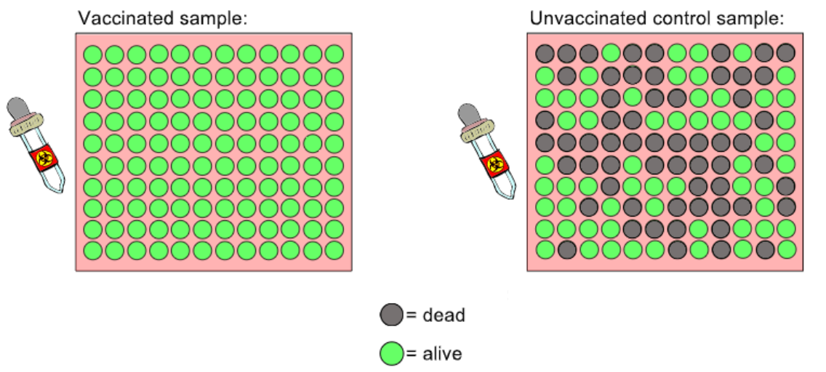
ZUSATZ (NICHT KLAUSURRELEVANT)
All unsere Analysen deuten sehr schwache (aber signifikante) Zusammenhänge an. Wie kann es dann sein, dass z.B. Biontech eine Impfwirksamkeit von 95% angibt (s. unten)?
Antwort: zur Berechnung der Impfwirksamkeit ("Vaccination Efficacy"; kurz "VE") wird eine noch andere Berechnungsformel verwendet, die keinem der "klassischen" statistischen Berechnungsverfahren entspricht.

$$VE= \frac{ARU−ARV}{ARU}∗100$$
$VE=$Vaccination Efficacy
$ARU=$Attack rate among unvaccinated individuals (Anteil an Covid-Fällen unter den nichtgeimpften Leuten)
$ARV=$Attack rate among vaccinated individuals (Anteil an Covid-Fällen unter den geimpften Leuten)
$$ARV=P(Covid|Impfung)$$
$$ARU=P(Covid|¬Impfung)$$
$$ARU−ARV=Risikodifferenz$$
95% KI
 | Covid | kein Covid | Randsumme
Impfgruppe | 8 | 21492 | 21500
Placebogruppe | 162 | 21338 | 21500
Randsumme | 170 | 42830 | 43000

 | P(Covid|Impfung) | 0.00037209302326
 | P(Covid|¬Impfung) | 0.0075348837209
 | Risikodifferenz | 0.0071627906977
 | VE | 0.95061728395

Logik hinter VE: Die Leute, die gar nicht erkranken, sind für die Feststellung der Wirksamkeit der Impfung gar nicht relevant. Man sollte nur auf die Leute gucken, von denen man annehmen kann, dass sie ohne Impfung erkrankt wären. Unter diesen Leuten, die ohne Impfung erkrankt wären (geschätzt durch ARU): Bei wie vielen bleibt dann die Erkrankung aus?
Unten ist ein Beispielszenario. Links ist die Gruppe geimpfter und rechts die Gruppe ungeimpfter. Beide Gruppen kamen mit einem tödlichen Virus in Kontakt (illustriert durch die Pipette mit dem Warnaufkleber). Wie hoch ist VE in diesem Fall? Wie hoch ist dagegen die Risikodifferenz?
 | 95% KI von VE
 | Risk-Ratio | 0.049382716049
 | 95% KI Untergr. | 0.89956917402
 | 95% KI Obergr. | 0.97571808635

 | Man nimmt an, dass VE von 0 verschieden ist,wenn
 | das 95% KI von VE die 0 nicht einschließt.

